Мониторинг загруженности
Имя | ПИ | Мобилка | ТАРИС | Машинка | Активность | Всего | Комментарий
Ковалев Алексей | 0 | 10 | 0 | 10 | 0 | 20
Батманова Алиса | 2 | 10 | 0 | 0 | 6 | 18 | Активность за Машинку теорию начало + Архитектура зачет
Баранов А.В. | 0 | 14 | 0 | 0 | 2 | 16 | Активность за Архитектуру зачет
Кравченко Юлия | 12 | 0 | 0 | 0 | 0 | 12
Солоденников Данила | 0 | 0 | 0 | 10 | 2 | 12 | Активность за прошлый год ПИ ответы
Деменчук Георгий | 0 | 7 | 3 | 1 | 0 | 11
Попова Софья Александровна | 0 | 10 | 0 | 0 | 0 | 10
Теплов Артем Алексеевич | 0 | 6 | 4 | 0 | 0 | 10
Ткачев Сергей | 0 | 0 | 0 | 10 | 0 | 10
Воронина Ксения Максимовна | 0 | 8 | 0 | 0 | 0 | 8
Сарикова Анна Владимировна | 0 | 8 | 0 | 0 | 0 | 8
Алхажа Омран | 1 | 0 | 0 | 6 | 1 | 8
Жевагина Анастасия | 0 | 4 | 0 | 0 | 4 | 8 | Активность за организацию проверки мобилки + ее форматирование
Халилов Артём | 5 | 0 | 0 | 0 | 0 | 5
Шашкина Елена | 5 | 0 | 0 | 0 | 0 | 5
Волкова Татьяна Алексеевна | 5 | 0 | 0 | 0 | 0 | 5
Шихсаидов Шихсаид Камильевич | 0 | 4 | 0 | 0 | 0 | 4
Котова Екатерина Дмитриевна | 4 | 0 | 0 | 0 | 0 | 4
Крылова Елизавета Алексеевна | 0 | 0 | 0 | 4 | 0 | 4
Хамикоева Ольга Руслановна | 0 | 0 | 4 | 0 | 0 | 4
Поликарпова Елизавета Игоревна | 0 | 0 | 4 | 0 | 0 | 4
Соколова Анастасия Витальевна | 2 | 0 | 2 | 0 | 0 | 4
Дибиров Мурат | 0 | 3 | 0 | 0 | 0 | 3
Петров Анна Руслановна | 0 | 3 | 0 | 0 | 0 | 3
Кузнецов Михаил Алексеевич | 3 | 0 | 0 | 0 | 0 | 3
Петрова Екатерина Андреевна | 3 | 0 | 0 | 0 | 0 | 3
Устимова Снежана Сергеевна | 0 | 0 | 0 | 3 | 0 | 3
Соколова Вероника Александровна | 3 | 0 | 0 | 0 | 0 | 3
Ратошнюк Марина | 0 | 0 | 3 | 0 | 0 | 3
Томас Шаствиенко | 0 | 0 | 0 | 0 | 0 | 0 | вечерка
Цветкова Алина Алексеевна | 0 | 0 | 0 | 0 | 0 | 0 | вечерка

Активность участников

Статистика машинка
Практика
Билет номер | Сделано? | Кто делал/делает | Комментарий
1 | Да | Солоденников Данила | Там практически всё адаптивно. Ес чё пишите | https://www.kaggle.com/code/mastersniffer/ml-regression-exam?scriptVersionId=115610314
2 | Да | Ткачев Сергей
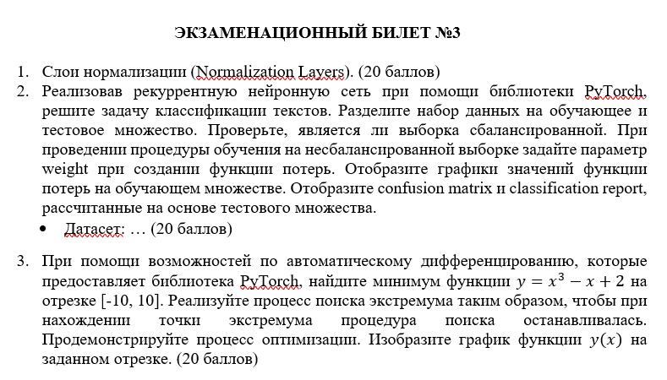
3 | Да | Ковалев Алексей

Репо практики (задания + датасеты + решения)
https://github.com/StudOborona/MLWinter2023

Теория (переделать)
Вопрос номер | Сделано? | Кто делал/делает | Комментарий
13 | да | Деменчук Георгий
16 | да | Устимова Снежана Сергеевна
18 | да | Устимова Снежана Сергеевна
30 | да | Устимова Снежана Сергеевна
14 | да | Крылова Елизавета Алексеевна | подправила ответ
41 | да | Алхажа Омран
39 | да | Алхажа Омран
38 | да | Алхажа Омран
18 | да | Крылова Елизавета Алексеевна | изменила часть про активацию
19 | да | Крылова Елизавета Алексеевна | убрала синонимичную часть | 0
31 | да | Алхажа Омран
34 | да | Алхажа Омран
35 | да | Алхажа Омран
20 | да | Крылова Елизавета Алексеевна | Не было половины ответа

